シート1
ステージセレクト仕様

 | ステージセレクト 基本概要

 |  |  |  |  |  | 選択中ステージのスクリーンショット
 |  | 前のステージ |  |  |  |  |  |  |  |  |  |  |  | 次のステージ

 |  |  |  |  |  |  |  |  |  |  |  |  |  |  |  |  |  | プレイヤー操作 |  |  |  | 読み込むデータ |  |  |  |  | 表示するデータ

 |  |  |  |  |  |  |  |  |  |  |  |  |  |  |  |  | 左スティック |  |  | ・ステージデータ（csv） |  |  |  |  | ・背景
 |  |  |  |  |  |  |  |  |  |  |  |  |  |  |  |  | →右：次のステージへ |  |  | ・背景 |  |  |  |  | ・ネームプレート
 |  |  |  |  |  |  |  |  |  |  |  |  |  |  |  |  |  | 左：前のステージへ |  | ・ネームプレート |  |  |  |  | ・キャンバス
 |  |  |  |  |  |  |  |  |  |  |  |  |  |  |  |  | ○ボタン |  |  | ・キャンバス |  |  |  |  | ・ステージスクリーンショット
 |  |  |  |  |  |  |  |  |  |  |  |  |  |  |  |  | →選択中のステージの |  |  | ・スクリーンショット |  |  |  |  | ・文字（ステージタイトル）
 |  |  |  |  |  |  |  |  |  |  |  |  |  |  |  |  |  | ゲームメインへ |  | →クリア時のスクリーンショット
 |  |  |  |  |  |  |  |  |  |  |  |  |  |  |  |  |  |  |  |  | を保持、使用します

 |  |  |  |  |  |  | ステージタイトル

 | ステージセレクト UI概要

1920

1080
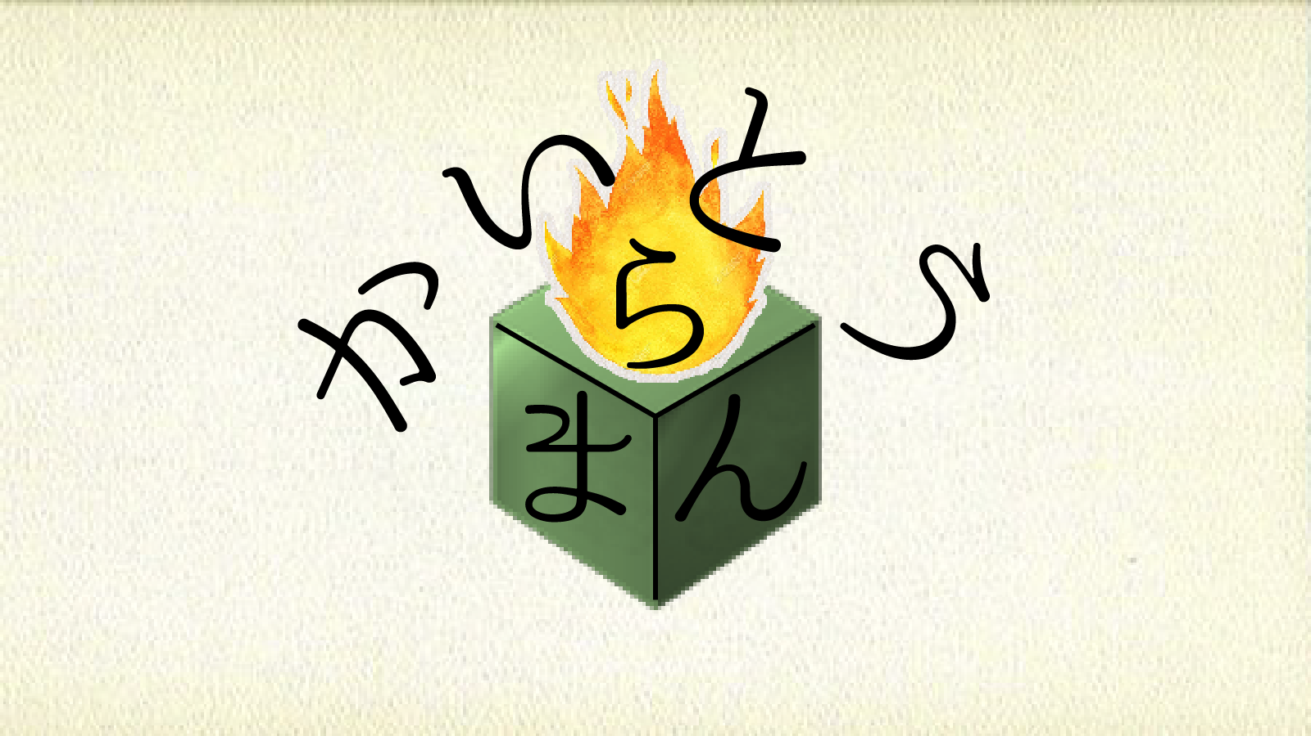
210
115
210
150
675
150
1200

720
480
720
40
135
250
115

 | ステージセレクト アニメーション概要

 |  | 前提条件
 |  | →選択中のステージセレクトの前と次の３ステージ分を常に使用できる状態にしてください。

 |  | ステージセレクト（現在のステージ）からステージセレクト（次のステージ）への遷移 （アニメーション時間：２秒〈要調整〉）
 |  | →どこのステージセレクト画面かわかりにくいため、便宜上各ステージセレクト画面を「SS１、SS2、SS3、SS4、SS5」として、SS3を基準に記載します。

 |  |  |  |  | 状況 |  |  |  |  |  |  |  |  |  | 状況 |  |  |  |  |  |  |  |  |  |  | 状況
 |  | ・アニメーション開始 |  |  |  |  |  |  |  |  | ・アニメーション途中 |  |  |  |  |  |  |  |  |  |  |  | ・アニメーション終了
 |  |  | プレイヤーが左スティックを右に操作する |  |  |  |  |  |  |  |  | →SS4がイン。左側にSS3がアウト。 |  |  |  |  |  |  |  |  |  |  |  | →SS4が中央に来たら
 |  |  |  | →SS3の左に向かってスクロールが |  |  |  |  |  |  |  | 速度は一定でなく、徐々に加速して |  |  |  |  |  |  |  |  |  |  |  | アニメーションを停止。（ここまで２秒）
 |  |  |  | 始まる。足音のSEを再生。 |  |  |  |  |  |  |  | 半分を過ぎると減速する。 |  |  |  |  |  |  |  |  |  |  |  | アニメーション終了後操作受付。

 |  | ステージセレクト（現在のステージ）からステージセレクト（前のステージ）への遷移 （アニメーション時間：２秒＜要調整＞）
 |  | →どこのステージセレクト画面かわかりにくいため、便宜上各ステージセレクト画面を「SS１、SS2、SS3、SS4、SS5」として、SS3を基準に記載します。

 |  |  |  |  | 状況 |  |  |  |  |  |  |  |  |  | 状況 |  |  |  |  |  |  |  |  |  |  | 状況
 |  | ・アニメーション開始 |  |  |  |  |  |  |  |  | ・アニメーション途中 |  |  |  |  |  |  |  |  |  |  |  | ・アニメーション終了
 |  |  | プレイヤーが左スティックを左に操作する |  |  |  |  |  |  |  |  | →SS2がイン。右側にSS3がアウト。 |  |  |  |  |  |  |  |  |  |  |  | →SS２が中央に来たら
 |  |  |  | →SS3の右に向かってスクロールが始まる。 |  |  |  |  |  |  |  | 速度は一定でなく、徐々に加速して |  |  |  |  |  |  |  |  |  |  |  | アニメーションを停止。（ここまで２秒）
 |  |  |  | 足音のSEを再生。 |  |  |  |  |  |  |  | 半分を過ぎると減速する。 |  |  |  |  |  |  |  |  |  |  |  | アニメーション終了後操作受付。

 |  | ステージセレクトからゲームメインへ
 |  | →【重要】Bボタンを押した際、中央のステージ画像を必ずクリア前のスクリーンショットに差し替えてください

 |  |  |  |  | 状況 |  |  |  |  |  |  |  |  |  | 状況 |  |  |  |  |  |  |  |  |  |  | 状況
 |  | ・アニメーション開始 |  |  |  |  |  |  |  |  | ・アニメーション途中 |  |  |  |  |  |  |  |  |  |  |  | ・アニメーション終了
 |  |  | プレイヤーがBボタンを操作する |  |  |  |  |  |  |  |  | →中央のステージスクリーンショットが |  |  |  |  |  |  |  |  |  |  |  | →ステージスクリーンショットが画面全体に
 |  |  |  | →決定サウンドが鳴る。 |  |  |  |  |  |  |  | 画面いっぱいになるように。 |  |  |  |  |  |  |  |  |  |  |  | 拡大されると拡大を停止。
 |  |  |  | 中央のステージへズームイン開始。 |  |  |  |  |  |  |  | 速度は一定ではなく、画面いっぱいになるまで |  |  |  |  |  |  |  |  |  |  |  | BGMフェードアウト完了。ステージロード後、
 |  |  |  | BGMフェードアウト開始 |  |  |  |  |  |  |  | 加速を続ける。 |  |  |  |  |  |  |  |  |  |  |  | ゲームメインと差し替え入力受付。

 |  | ステージセレクト（ステージ１）からタイトルへ

 |  |  |  |  | 状況 |  |  |  |  |  |  |  |  |  | 状況 |  |  |  |  |  |  |  |  |  |  | 状況
 |  | ・アニメーション開始 |  |  |  |  |  |  |  |  | ・アニメーション途中 |  |  |  |  |  |  |  |  |  |  |  | ・アニメーション終了
 |  |  | プレイヤーが左スティックを左に操作する |  |  |  |  |  |  |  |  | →タイトルがイン。 |  |  |  |  |  |  |  |  |  |  |  | →タイトルが中央に来たら
 |  |  |  | →SS1の左に向かってスクロールが |  |  |  |  |  |  |  | 右にSS1がアウト。 |  |  |  |  |  |  |  |  |  |  |  | アニメーションを停止。（ここまで２秒）
 |  |  |  | 始まる。足音のSEを再生。 |  |  |  |  |  |  |  | 速度は一定でなく、徐々に加速して |  |  |  |  |  |  |  |  |  |  |  | アニメーション終了後操作受付。
 |  |  |  |  |  |  |  |  |  |  |  | 半分を過ぎると減速する。

 | ステージセレクト スクリーンショット概要

 |  | ・一度クリアしたことのあるステージの場合
 |  |  | →クリア時のスクリーンショットと、元のスクリーンショットを４秒（要調整）で交互に表示してください。

Clear

 |  |  |  |  |  |  |  | ４秒（要調整）で切り替え

 | ステージセレクト マップアニメーション概要

 |  | ステージセレクトからマップへの遷移 （アニメーション時間：0.5秒＜要調整＞）

 |  |  |  |  | 状況 |  |  |  |  |  |  |  |  |  |  | 状況 |  |  |  |  |  |  |  |  |  | 状況
 |  | ・アニメーション開始 |  |  |  |  |  |  |  |  |  | ・アニメーション途中 |  |  |  |  |  |  |  |  |  |  | ・アニメーション終了
 |  |  | →マップを画面中央に移動開始。 |  |  |  |  |  |  |  |  |  | →手をマップの現在位置まで移動開始。 |  |  |  |  |  |  |  |  |  |  | →全アニメーション終了（0.5秒、要調整）
 |  |  | カメラを床が画面半分移るまで下へ移動開始 |  |  |  |  |  |  |  |  |  | 速度は一定 |  |  |  |  |  |  |  |  |  |  | その後入力受付
 |  |  | 速度は一定。
 |  |  | 紙のSEを再生。

 | ステージセレクト マップ概要

 |  | マップではプレイヤーがステージを選択することで各ステージ間のアクセスを容易にする目的で使用されます

 |  | 決定・移動方法（アニメーション時間：2秒、要調整）
 |  | →プレイヤーは手のカーソルを用いてSSを選択し、決定ボタンで移動アニメーションを開始します

 |  |  |  |  |  |  |  |  |  |  |  |  |  |  |  |  |  |  |  |  |  |  |  |  |  |  |  |  |  |  | 折り返し
 |  |  |  |  |  |  |  |  |  |  |  |  |  |  |  |  |  |  |  |  |  |  |  |  |  |  |  |  |  |  | ます

 |  |  |  |  | 状況 |  |  |  |  |  |  |  |  | 状況 |  |  |  |  |  |  |  |  |  | 状況
 |  | ・アニメーション開始 |  |  |  |  |  |  | ・アニメーション途中 |  |  |  |  |  |  |  |  |  | ・アニメーション途中 |  |  |  |  |  |  |  |  |  |  | 状況
 |  |  | →カメラを床が全体に移るまで移動開始。 |  |  |  |  |  |  | →フェードアウト完了、カメラ移動も完了 |  |  |  |  |  |  |  |  |  | →フェードイン完了、同時に足音再生止め |  |  |  |  |  |  |  | ・アニメーション途中
 |  |  | 手、マップを上下に動かす（ループ0.4秒、要調整） |  |  |  |  |  |  | ステージデータを選択したものと前後のもの |  |  |  |  |  |  |  |  |  | 同時にカメラ移動も完了 |  |  |  |  |  |  |  |  | →マップを左下に、手を右下側に移動開始
 |  |  | フェードアウト開始（0.7秒、要調整） |  |  |  |  |  |  | の３つ分ロードし差し替え。（0.3秒、要調整） |  |  |  |  |  |  |  |  |  | 手、マップアニメーション停止 |  |  |  |  |  |  |  |  | （0.3秒、要調整）
 |  |  | 足音のSE再生 |  |  |  |  |  |  | フェードイン開始（0.7秒、要調整） |  |  |  |  |  |  |  |  |  |  |  |  |  |  |  |  |  |  | 速度は一定。
 |  |  |  |  |  |  |  |  |  | カメラを床が半分移るまで上に移動開始。 |  |  |  |  |  |  |  |  |  |  |  |  |  |  |  |  |  |  | カメラをステージが中央に来るように
 |  |  |  |  |  |  |  |  |  |  |  |  |  |  |  |  |  |  |  |  |  |  |  |  |  |  |  |  | 移動開始（0.3秒、要調整）

 |  |  |  |  | 状況
 |  | ・アニメーション終了
 |  |  | →マップ移動終了、手の移動終了
 |  |  | カメラの移動終了
 |  |  | 前アニメーション終了後入力受付

 | ステージセレクト 手 補足

 | 手の大きさは実際の表示ができてから大きさを決めます（つまり要調整です）

 | ステージセレクト リプレイバリュー：評価 概要

 | リプレイバリューの一環として、プレイヤーがステージのクリア方法に対して試行できるよう評価を用います。

 |  | クリアなし：木枠
 |  | クリア後（攻略時上限回数の5割以上を試行した場合）：銅枠
 |  | クリア後（攻略時上限回数の5割以下かつ最低値でない試行の場合）：銀枠
 |  | クリア後（攻略時最低値の試行の場合）：金枠

 | ステージクリア後に枠を差し替えます。

